3LDK_8_position
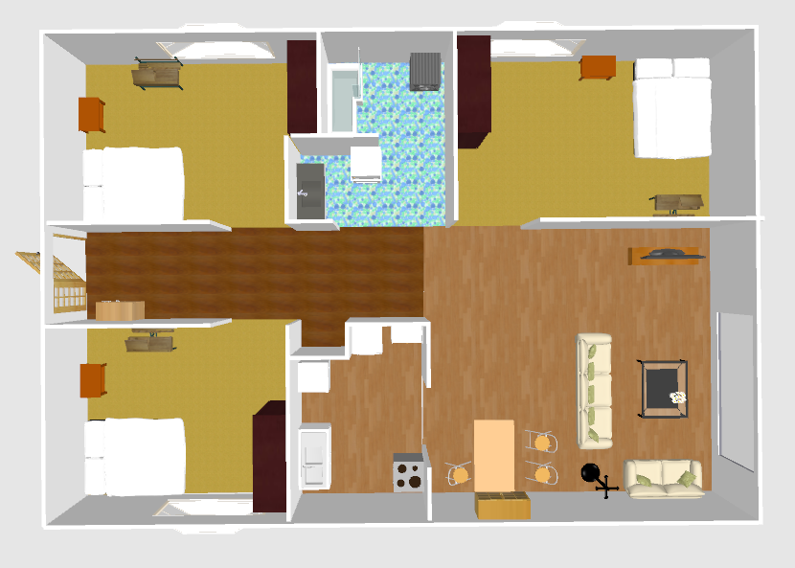
index | theta | x | y | sin | cos
0 | 114.66 | 5.27 | 0.74 | -0.9087996824 | 0.4172327137
1 | 129.35 | 5.39 | 0.4 | -0.7732871861 | 0.6340559343
2 | 177.29 | 5.53 | 0.03 | -0.0472807892 | 0.9988816381
3 | -175.83 | 5.66 | -0.11 | 0.0727159945 | 0.9973526879
4 | -163.24 | 5.95 | -0.08 | 0.2883633915 | 0.9575210465
5 | -153.51 | 6.19 | 0 | 0.4460416108 | 0.8950122242
6 | 179.87 | 6.17 | 0.4 | -0.0022689261 | 0.999997426
7 | 90.76 | 5.84 | 0.53 | -0.9999120278 | 0.0132641133
8 | -179.43 | 5.66 | 0.12 | 0.0099482126 | 0.9999505153
9 | -177.37 | 5.82 | 0.33 | 0.0458860417 | 0.9989466809
10 | 155.69 | 5.85 | 0.73 | -0.4116734222 | 0.9113314399
11 | 146.23 | 5.66 | 0.78 | -0.5558604368 | 0.8312756311
12 | 172.9 | 5.57 | 0.51 | -0.1236014767 | 0.9923319379
13 | 92.1 | 6.11 | 0.94 | -0.9993283938 | 0.0366437087
14 | -164.04 | 5.6 | 0.39 | 0.2749662014 | 0.9614538928
15 | 103.7 | 5.42 | 3.51 | -0.97154912 | 0.2368381461
16 | 112.12 | 5.11 | 3.21 | -0.9263972474 | 0.3765476597
17 | 108.29 | 5.07 | 3.62 | -0.9494802652 | 0.3138267452
18 | 146.36 | 4.72 | 3.38 | -0.5539729031 | 0.8325346976
19 | 144.88 | 4.31 | 3.48 | -0.5752908051 | 0.8179489529
20 | 130.38 | 4.04 | 4.04 | -0.7617644977 | 0.6478540346
21 | 142.36 | 3.55 | 4.1 | -0.6106981377 | 0.7918634886
22 | 144.85 | 3.19 | 3.56 | -0.5757190033 | 0.8176476192
23 | 157.43 | 3.5 | 3.43 | -0.3838118783 | 0.9234113071
24 | 160.6 | 3.94 | 2.92 | -0.3321611319 | 0.9432226579
25 | 175.58 | 4.11 | 2.51 | -0.0770670605 | 0.9970259115
26 | 170.39 | 3.58 | 2.7 | -0.1669408329 | 0.9859669154
27 | 166.94 | 3.22 | 2.93 | -0.2259712888 | 0.9741339624
28 | -172.06 | 3.7 | 2.08 | 0.1381360185 | 0.9904132675
29 | -158.67 | 3.64 | 1.77 | 0.363739013 | 0.931500902
30 | 132.24 | 1.22 | 2.37 | -0.7403354664 | 0.6722376048
31 | 145.51 | 1.08 | 2.18 | -0.5662623911 | 0.8242250326
32 | 147.32 | 1.17 | 1.98 | -0.5399465449 | 0.8416993101
33 | 174.88 | 1.03 | 1.77 | -0.0892419754 | 0.9960099748
34 | 177.73 | 0.62 | 1.73 | -0.0396086101 | 0.9992152711
35 | 179.99 | 0.47 | 1.75 | -0.0001745329 | 0.9999999848
36 | -164.48 | 0.59 | 1.56 | 0.2675747303 | 0.9635371107
37 | -174.48 | 0.99 | 1.71 | 0.0961932055 | 0.9953626812
38 | -156.99 | 0.78 | 1.31 | 0.3908917809 | 0.920436644
39 | -162.07 | 0.76 | 1.53 | 0.3078548293 | 0.9514333419
40 | -153.43 | 0.84 | 1.37 | 0.4472908484 | 0.8943885604
41 | -154.01 | 1.04 | 1.45 | 0.438214271 | 0.8988705428
42 | -171.2 | 1.11 | 1.61 | 0.1529858363 | 0.9882283814
43 | 179.04 | 1.18 | 1.68 | -0.0167543769 | 0.9998596356
44 | -131.06 | 1.13 | 1.25 | 0.7540221431 | 0.6568489991
45 | -110.19 | 0.58 | 3.16 | 0.9385532744 | 0.3451343958
46 | -131.98 | 0.13 | 3.1 | 0.7433783508 | 0.6688711591
47 | -149.75 | -0.2 | 3.05 | 0.503773977 | 0.8638355052
48 | -160.61 | -0.31 | 3.22 | 0.3319965034 | 0.9432806166
49 | -169.2 | -0.4 | 3.31 | 0.1873813146 | 0.9822872507
50 | -161.77 | -0.06 | 3.35 | 0.3128322799 | 0.9498083831
51 | -138.29 | 0.22 | 3.32 | 0.6653606575 | 0.7465220663
52 | -148.02 | 0.35 | 3.4 | 0.5296232073 | 0.8482330212
53 | 155.82 | 0.3 | 3.66 | -0.4096046189 | 0.9122631507
54 | 155.23 | -0.01 | 3.77 | -0.4189767138 | 0.9079969787
55 | 148.98 | -0.03 | 3.95 | -0.5153372514 | 0.8569874663
56 | 158.79 | 0 | 4.2 | -0.3617872858 | 0.9322606716
57 | 140.61 | 0.2 | 4.26 | -0.6345956361 | 0.7728443431
58 | 133.78 | 0.4 | 4.21 | -0.7220017877 | 0.6918911899
59 | 156.2 | 0.41 | 3.74 | -0.4035452964 | 0.9149596678
60 | -8.25 | -2.63 | 2.92 | 0.143492622 | -0.9896513868
61 | 17.18 | -3.04 | 3.66 | -0.295374577 | -0.9553815255
62 | 13.79 | -3.68 | 3.82 | -0.238363959 | -0.9711758971
63 | -0.41 | -3.74 | 3.42 | 0.0071557889 | -0.999974397
64 | -23.7 | -3.96 | 2.76 | 0.4019477767 | -0.9156625933
65 | -23.07 | -4.3 | 2.43 | 0.3918554454 | -0.9200267985
66 | -29.92 | -4.59 | 2.83 | 0.4987903134 | -0.8667226911
67 | -5.5 | -4.27 | 3.2 | 0.0958457525 | -0.9953961984
68 | -35.76 | -3.93 | 1.75 | 0.5843913031 | -0.8114719988
69 | -20.59 | -3.31 | 2.24 | 0.3516782698 | -0.9361209294
70 | -13.58 | -3.78 | 2.75 | 0.2348028204 | -0.9720430214
71 | -35.38 | -3.19 | 2.08 | 0.5789966038 | -0.8153299533
72 | -53.74 | -5.41 | 2.19 | 0.806341389 | -0.5914503905
73 | -68.07 | -5.78 | 2.25 | 0.9276408308 | -0.3734735454
74 | -78.34 | -6.12 | 2.17 | 0.9793641442 | -0.2021036195
75 | 140.45 | -6.13 | -0.37 | -0.6367513475 | 0.7710692067
76 | -67.52 | -5.7 | -0.91 | 0.9240130579 | -0.3823609143
77 | 163.68 | -5.13 | -0.85 | -0.2810017271 | 0.9597072623
78 | -32.36 | -4.87 | -0.39 | 0.5352372124 | -0.8447017974
79 | 129.3 | -5.34 | -0.21 | -0.7738402097 | 0.6333808726
80 | 111.2 | -5.15 | -0.67 | -0.9323238012 | 0.3616245701
81 | 152.03 | -4.8 | -1.55 | -0.4690091882 | 0.8831932866
82 | -47.32 | -4.85 | -1.9 | 0.7351512728 | -0.677903095
83 | 88.53 | -4.69 | -2.4 | -0.9996708942 | -0.0256535254
84 | 71.96 | -4.66 | -2.7 | -0.95084055 | -0.3096808817
85 | -111.39 | -4.83 | -2.79 | 0.9311194847 | 0.3647142789
86 | -67.31 | -5.12 | -3.2 | 0.9226054287 | -0.3857450232
87 | -132.6 | -5.4 | -3.14 | 0.7360970871 | 0.6768759697
88 | -143.93 | -5.87 | -2.93 | 0.5887732141 | 0.8082982756
89 | -145.11 | -5.64 | -2.79 | 0.5720027212 | 0.8202517217
90 | -122.17 | -2.64 | -3.86 | 0.8464720635 | 0.5324331373
91 | 147.94 | -2.59 | -3.19 | -0.5308070474 | 0.8474927011
92 | 99.86 | -2.48 | -2.63 | -0.9852291152 | 0.1712413224
93 | 91.28 | -2.46 | -2.3 | -0.9997504678 | 0.0223383562
94 | 95.32 | -2.25 | -2.34 | -0.9956923941 | 0.0927181553
95 | 68.4 | -1.93 | -2.36 | -0.9297764859 | -0.3681245527
96 | 76.43 | -1.72 | -2.32 | -0.9720839875 | -0.2346331633
97 | 79.32 | -2.02 | -2.08 | -0.9826775466 | -0.1853236075
98 | 94.24 | -1.44 | -2.46 | -0.9972631043 | 0.0739344361
99 | 82.85 | -1.29 | -2.59 | -0.9922236974 | -0.1244674025
100 | 97.79 | -1.3 | -2.89 | -0.9907715122 | 0.1355426522
101 | 39.45 | -0.98 | -3.04 | -0.6354046087 | -0.7721793725
102 | -26.35 | -0.94 | -3.42 | 0.443853354 | -0.8960994365
103 | -23.96 | -0.71 | -3.85 | 0.406098769 | -0.9138291907
104 | -2.18 | -0.88 | -3.1 | 0.0380389982 | -0.9992762554
105 | -129.58 | -0.11 | -2.93 | 0.7707356988 | 0.6371549911
106 | 156.94 | 0.02 | -2.32 | -0.3916948645 | 0.9200951761
107 | -137.71 | 0.08 | -1.97 | 0.6728834133 | 0.7397485466
108 | -154.43 | 0.04 | -1.69 | 0.4316134912 | 0.9020586423
109 | 86.94 | 0.73 | -1.48 | -0.9985741811 | -0.0533816898
110 | 76.28 | 1.18 | -2.04 | -0.9714663887 | -0.2371772662
111 | 138.47 | 0.55 | -2.1 | -0.6630121097 | 0.7486086711
112 | 73.27 | 0.82 | -2.72 | -0.9576719019 | -0.2878619951
113 | -98.64 | 0.18 | -3.16 | 0.9886517447 | 0.1502255891
114 | -152.42 | -0.07 | -3.13 | 0.4629866635 | 0.8863652461
115 | 19.65 | 0.75 | -3.52 | -0.3362735421 | -0.9417643574
116 | -4.26 | 1.03 | -3.74 | 0.0742825421 | -0.9972372355
117 | -139.5 | 0.46 | -4.03 | 0.6494480483 | 0.7604059656
118 | -76.69 | 0.54 | -2.53 | 0.9731387067 | -0.2302195854
119 | 56.27 | 1.18 | -2.82 | -0.8316634922 | -0.5552799615
120 | -165.4 | 3.24 | -3.78 | 0.2520693582 | 0.9677091705
121 | -169.96 | 3.92 | -3.57 | 0.1743356608 | 0.9846862837
122 | 179.78 | 3.41 | -3.09 | -0.0038397149 | 0.9999926283
123 | 176.92 | 3.81 | -2.85 | -0.0537302546 | 0.9985554866
124 | 150.62 | 3.45 | -2.38 | -0.4905996127 | 0.8713851158
125 | 140.37 | 3.46 | -1.94 | -0.6378273421 | 0.7701793828
126 | 140.99 | 3.2 | -1.51 | -0.629456019 | 0.7770361125
127 | 132.39 | 4 | -1.43 | -0.7385730173 | 0.6741734925
128 | 119.32 | 4.61 | -2.18 | -0.8718983926 | 0.4896868315
129 | 117.62 | 5 | -2.2 | -0.8860418044 | 0.4636053503
130 | 108.52 | 4.98 | -1.48 | -0.9482128372 | 0.3176356645
131 | 67.88 | 5.48 | -1.49 | -0.9263972474 | -0.3765476597
132 | 54.27 | 5.62 | -2.11 | -0.8117778741 | -0.5839663373
133 | 135.98 | 3.1 | -1.94 | -0.6949094251 | 0.719097275
134 | 109.06 | 3.67 | -1.31 | -0.945177123 | 0.3265581205

